dead
mite ID | 1 | 2 | 3 | 4 | 5 | 6 | 7 | 8 | first recording detections
mite_0000 | dead | dead | dead | dead | dead | dead | dead | dead
mite_0001 | dead | dead | dead | dead | dead | dead | dead | dead
mite_0002 | dead | dead | dead | dead | dead | dead | dead | dead
mite_0004 | dead | dead | dead | dead | dead | dead | dead | dead
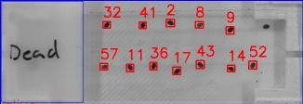
mite_0005 | dead | dead | dead | dead | dead | dead | dead | dead
mite_0007 | dead | dead | dead | dead | dead | dead | dead | dead
mite_0008 | dead | dead | dead | dead | dead | dead | dead | dead
mite_0009 | dead | dead | dead | dead | dead | dead | dead | dead
mite_0010 | dead | dead | dead | dead | dead | dead | dead | dead
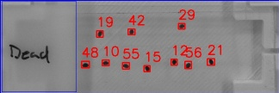
mite_0011 | dead | dead | dead | dead | dead | dead | dead | dead
mite_0013 | dead | dead | dead | dead | dead | dead | dead | dead
mite_0014 | dead | dead | dead | dead | dead | dead | dead | dead
mite_0016 | dead | dead | dead | dead | dead | dead | dead | dead
mite_0018 | dead | dead | dead | dead | dead | dead | dead | dead
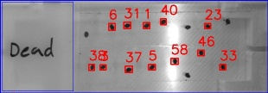
mite_0020 | dead | dead | dead | dead | dead | dead | dead | dead
mite_0022 | dead | dead | dead | dead | dead | dead | dead | dead
mite_0028 | dead | dead | dead | dead | dead | dead | dead | dead
mite_0030 | dead | dead | dead | dead | dead | dead | dead | dead
mite_0031 | dead | dead | dead | dead | dead | dead | dead | dead
mite_0032 | dead | dead | dead | dead | dead | dead | dead | dead
mite_0035 | dead | dead | dead | dead | dead | dead | dead | dead
mite_0036 | dead | dead | dead | dead | dead | dead | dead | dead
mite_0037 | dead | dead | dead | dead | dead | dead | dead | dead
mite_0039 | dead | dead | dead | dead | dead | dead | dead | dead
mite_0040 | dead | dead | dead | dead | dead | dead | dead | dead
mite_0041 | dead | dead | dead | dead | dead | dead | dead | dead
mite_0042 | dead | dead | dead | dead | dead | dead | dead | dead
mite_0045 | dead | dead | dead | dead | dead | dead | dead | dead
mite_0047 | dead | dead | dead | dead | dead | dead | dead | dead
mite_0051 | dead | dead | dead | dead | dead | dead | dead | dead
mite_0054 | dead | dead | dead | dead | dead | dead | dead | dead
mite_0055 | dead | dead | dead | dead | dead | dead | dead | dead
mite_0056 | dead | dead | dead | dead | dead | dead | dead | dead
mite_0057 | dead | dead | dead | dead | dead | dead | dead | dead

alive
mite ID | 1 | 2 | 3 | 4 | 5 | 6 | 7 | 8 | first recording detections
mite_0003 | alive | alive | alive | alive | alive | dead | dead | dead
mite_0006 | alive | alive | alive | alive | alive | alive | alive | alive
mite_0012 | dead | dead | dead | alive | dead | dead | dead | dead
mite_0017 | alive | alive | dead | alive | alive | alive | alive | alive
mite_0019 | dead | alive | dead | alive | dead | alive | dead | dead
mite_0021 | alive | alive | alive | alive | dead | dead | alive | alive
mite_0023 | alive | alive | alive | dead | alive | dead | dead | dead
mite_0024 | alive | alive | alive | dead | dead | alive | dead | alive
mite_0025 | alive | alive | dead | dead | alive | alive | dead | dead
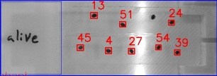
mite_0026 | alive | alive | dead | dead | dead | dead | alive | dead
mite_0027 | alive | alive | dead | dead | dead | dead | alive | dead
mite_0029 | alive | alive | dead | alive | alive | alive | alive | dead
mite_0033 | alive | alive | dead | dead | dead | alive | alive | dead
mite_0034 | alive | alive | dead | alive | dead | dead | dead | alive
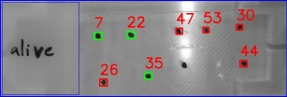
mite_0038 | alive | alive | dead | dead | dead | alive | dead | dead
mite_0043 | alive | alive | dead | dead | alive | dead | alive | dead
mite_0044 | alive | alive | alive | dead | alive | dead | dead | dead
mite_0046 | dead | dead | dead | dead | dead | dead | dead | dead
mite_0048 | dead | dead | dead | dead | dead | dead | dead | dead
mite_0049 | alive | dead | dead | dead | dead | dead | dead | dead
mite_0050 | alive | alive | dead | dead | dead | dead | alive | dead
mite_0052 | alive | alive | alive | alive | alive | dead | dead | dead
mite_0053 | dead | dead | alive | alive | alive | alive | alive | dead

